费用清单
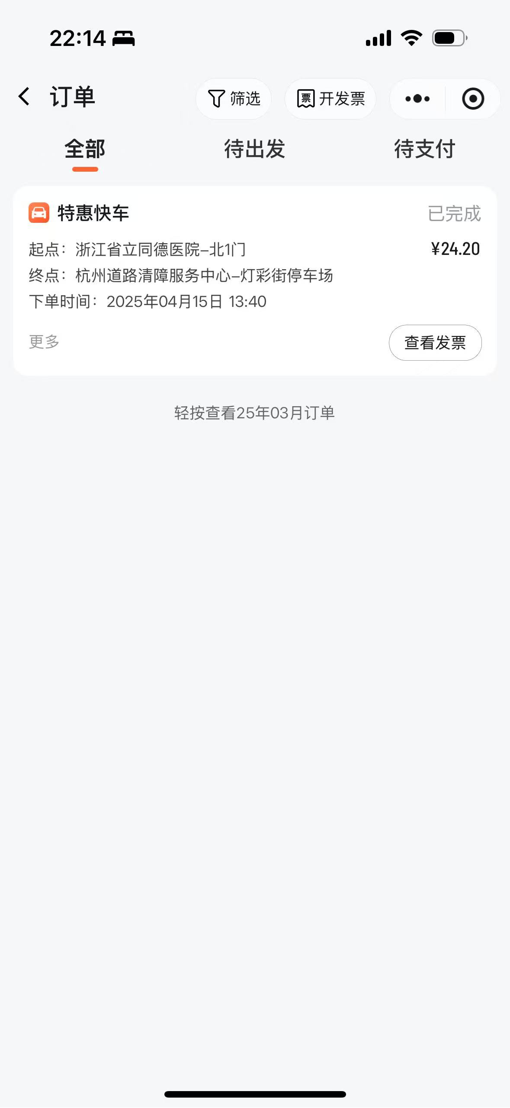
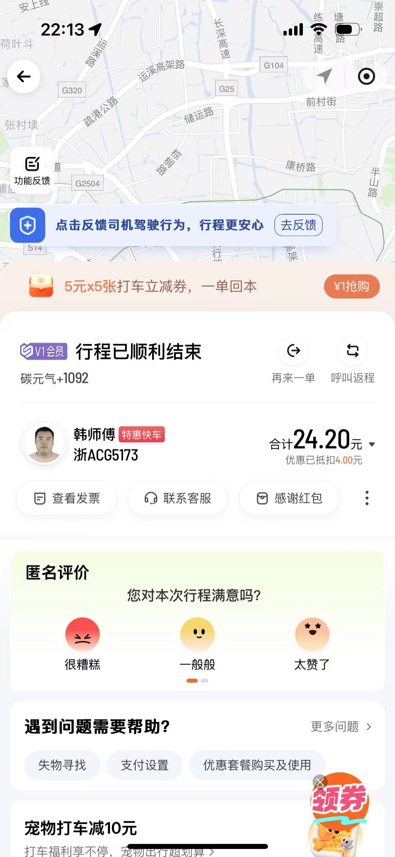
赔偿项目 | 计算明细 | 金额 (元)
医疗费 | 门诊 + 住院 + 检查 + 药品 | 14350.64 | 14350.64 | 医疗费-李亮 |  |  | 误工费-李亮 | 工资 30200 |  | 护理费-李亮
误工费 | 工资 | 72382.76 | 72382.76 | 日期 | 项目 | 费用 | 日期 | 项目 | 费用 | 日期 | 项目 | 费用
护理费 | 19天 | 4430 | 4430 | 2025-04-11 | 急诊 | 250 | 2025-04-01 | 住院 | 17362.76 | 2025-04-30 | 护理费 | 4430
护理费 | 出院-61天 61*101.5 | 6191.5 | 6191.5 | 2025-04-11 | 门诊 | 25 | 2025-05-01 | 病假条 | 27510 | 2025-05-01 | 护理费-出院 | 6191.5
交通费 | 就医及处理事故交通费用 | 259.55 | 259.55 | 2025-04-11 | 检查 | 823.07 | 2025-06-01 | 病假条 | 27510
住院伙食补助 | 100 元 / 天 ×19 天 | 1900 | 1900 | 2025-04-12 | 检查 | 42
营养费 | 30 元 / 天 ×80 天 | 2400 | 2400 | 2025-05-01 | 住院费用 | 11520.13
电瓶车维修费 | 更换配件 + 修复 | 836 | 836 | 2025-05-01 | 其他住院费用 | 446
财产损失费用 | 小孩子眼镜+衣物 | 5728.18 | 5728.18 | 2025-05-29 | 门诊 | 15 | 交通费-李亮 |  |  | 住院伙食补助-李亮
伤残鉴定 | 申请法院代为鉴定，对方承担鉴定费用 |  |  | 2025-05-29 | 检查 | 90 | 日期 | 项目 | 费用 | 日期 | 项目 | 费用
精神损害抚慰金 |  |  |  | 2025-05-29 | 医药 | 474.5 | 2025-05-29 | 去医院复查 家人陪同 | 60 | 2025-04-01 | 住院伙食 | 1900
家人误工费 | 家人请假陪护 |  |  | 2025-06-26 | 门诊 | 70 | 2025-06-26 | 去医院复查 家人陪同 | 60
总计 |  | 108478.63 | 108478.63 | 2025-06-26 | 检查 | 90 | 2025-06-30 | 去医院复查 家人陪同 | 60
 |  |  |  | 2025-06-26 | 数字影像 | 280 | 2025-04-15 | 货啦啦托运事故电瓶车 | 55.35 | 电瓶车维修或更换-李亮
 |  |  |  | 2025-06-30 | 门诊 | 50 | 2025-04-15 | 托运事故电瓶车打车 | 24.2 | 日期 | 项目 | 费用
 |  |  |  | 2025-06-30 | 医药 | 174.94 |  |  |  | 2025-09-20 | 维修 | 836
 |  |  |  |  |  |  | 营养费-李亮
 |  |  |  |  |  |  | 日期 | 项目 | 费用
 |  |  |  |  |  |  | 2025-05-01 | 营养费 | 2400 | 伤残鉴定
 |  |  |  |  |  |  |  |  |  | 日期 | 项目 | 费用

 |  |  |  |  |  |  | 财产损失费
 |  |  |  | 医疗费-李旻翰 |  |  | 日期 | 项目 | 费用
 |  |  |  | 日期 | 项目 | 费用 | 2025-04-12 | 眼镜 | 4256
 |  |  |  | 2025-04-11 | 检查费用 | 430 | 2025-04-12 | 护腰 | 175.6
 |  |  |  | 2025-04-12 | 门诊费 | 30 | 2025-04-12 | 小孩子-裤子 | 129
 |  |  |  | 2025-04-12 | 药 | 223.41 | 2025-04-12 | 大人-外衣 | 698.68
 |  |  |  | 2025-04-12 | 检查费 | 576 | 2025-04-12 | 大人-裤子 | 139.9
 |  |  |  |  |  |  | 2025-04-12 | 小孩子-外衣 | 329

 |  |  |  |  |  |  | 精神损害抚慰金
 |  |  |  |  |  |  | 日期 | 项目 | 费用

 |  |  |  |  |  |  |  | 托运事故电瓶车发票
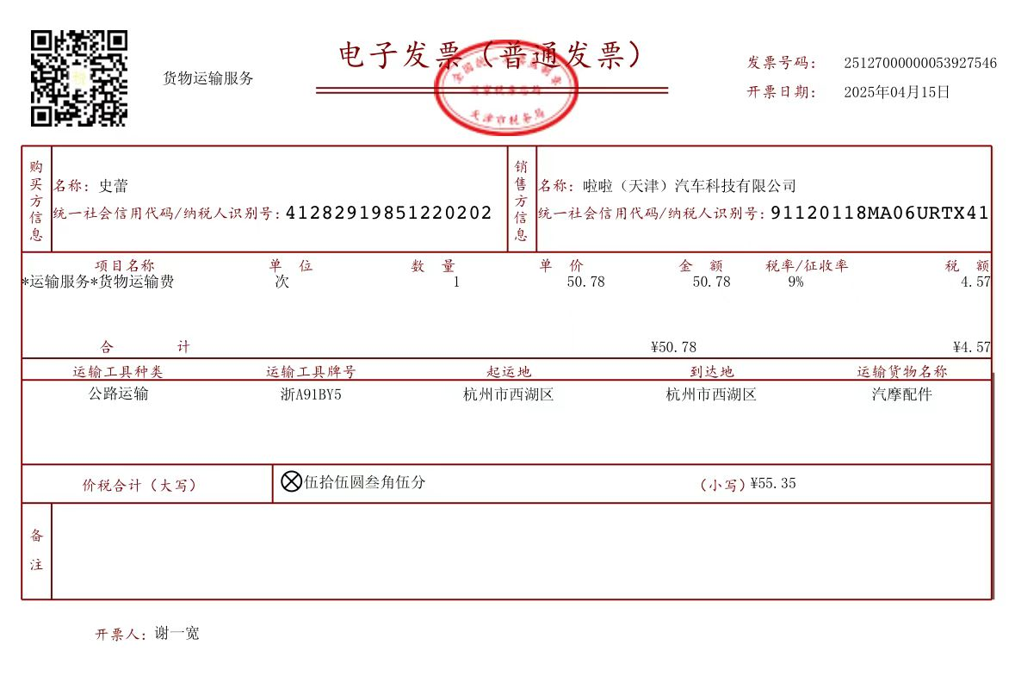

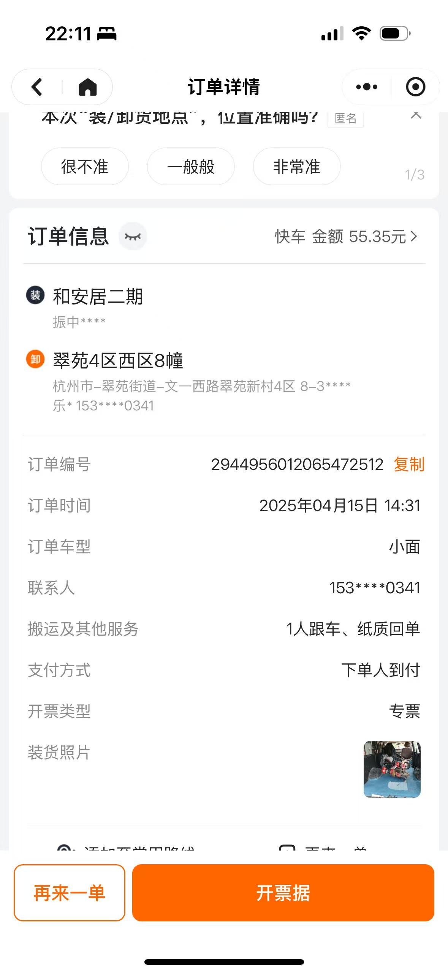

 |  |  |  |  |  |  |  | 去处理事故电瓶车打车

